給付費加算適用状況（幼稚園用）
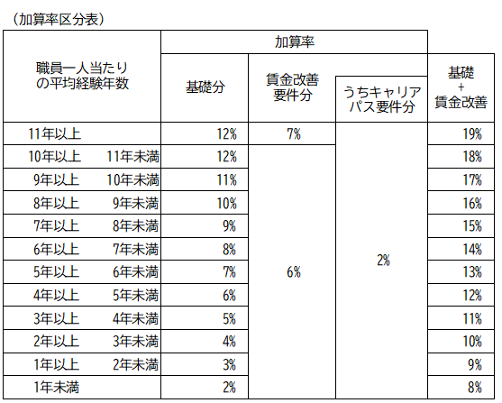
 |  |  |  |  |  |  |  |  |  |  |  |  | 口座変更(別ｼｰﾄ) | なし
加算適用状況（変更）報告書

施設名 |  |  |  |  |  |  |  | 所在地の自治体名
施設番号 |  |  | 施設種類 |  | 幼稚園 |  |  | 地域区分 |  | その他地域
担当者 |  |  | 電話番号 |  |  |  |  | メールアドレス

処遇改善等加算Ⅰ 加算率 |  |  | 18% |  | 処遇改善等加算Ⅱ人数A |  |  |  |  | 利用定員（１号）
平均勤続年数 |  |  | 10年以上11年未満 |  | 処遇改善等加算Ⅱ人数Ｂ
賃金改善要件適用 |  |  | あり |  | 処遇改善等加算Ⅲ算定対象人数
キャリアパス要件適用 |  |  | あり |  | 冷暖房費加算 |  |  | １級地

 |  | 新規・変更
令和７年度 |  |  | 4月 | 5月 | 6月 | 7月 | 8月 | 9月 | 10月 | 11月 | 12月 | 1月 | 2月 | 3月
初日児童数(広域含む全児童数)
→うち、北九州市の児童数
副園長・教頭配置加算
３歳児配置改善加算
４歳以上児配置改善加算
満３歳児対応加配加算
講師配置加算
通園送迎加算
給食実施加算 週当たりの実施日数 | （施設内調理）
 | （外部搬入）
チーム保育加配加算（加算人数）
外部監査費加算
副食費徴収免除加算
給食実施日数（最大20日）
恒常的な定員超過調整（1号）
降灰除去費加算
除雪費加算
主幹教諭等専任加算
療育支援加算
事務職員配置加算
指導充実加配加算
事務負担対応加配加算
施設機能強化推進費加算
小学校接続加算
栄養管理加算
施設関係者評価加算
第三者評価受審加算
子育て支援活動費加算
年齢別配置基準を下回る人数

<北九州市への連絡> ※連絡事項がある場合は、この枠内に記載をお願いします。

 |  |  |  |  |  |  |  |  |  |  |  |  |  | （幼稚園用）

